Накладная-№3
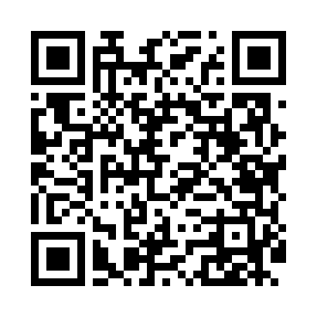
Номер товарно-транспортной накладной: |  |  | Торговый представитель: Karimov Amirjon
Поставщик: Toshkent falcon fly 2 |  |  | Телефон торгового представителя: +998915200523
Дата отгрузки: 15.11.2025 |  |  | Контрагент: """" Klient
Дата консигнации: |  |  | Адрес:
Доставщик: |  |  | Телефон:
Телефон доставщика:
Время заказа: 15.11.2025 13:57:09
№ | Штрих-код | Название товаров (работ,услуг) | Количество | Количество в кейсе | Цена | Сумма
 |  |  | 8 |  |  | 19
1 | 1164120121042036 | Стакан стеклянный E-14-34 | 2 | 2 шт. | 2.70 | 5.40
2 | 1164120121042048 | Стакан стеклянный E-14-39 | 2 | 2 шт. | 2.20 | 4.40
3 | 1164120121042061 | Стакан стеклянный E-14-47 | 2 | 2 шт. | 2.10 | 4.20
4 | 1164120121042020 | Стакан стеклянный E-14-30 | 2 | 2 шт. | 2.50 | 5
Итого: 19$|->UZS: 237,500.00

